通讯录
投诉热线：18320939685 （微信同号）
办公地址：深 圳 市 宝 安 区 福 海 街 道 福 永 智 荟 园 A1 栋 203B
机场仓库：深圳市宝安区福海街道凤塘大道群晖工业园G3栋22-5
观澜仓库：深圳市龙华区环观南路延伸段6号华盛产业园D栋
公司联络通讯录
部门 | 职 务 | 姓 名 | 工号 | 手 机 | QQ | 邮箱
市场部 | 经理 | 黎斌斌 | PS01 | 18320939685 | 2885372463 | wl_jim@163.com
客服部 | 主管 | 吴远普 | PS02 | 15596854144 | 3002359805 | passgyl@163.com
人事部 | 人事兼助理 | 余艳 | PS20 | 19926806857 | 3008381956 | 300838195@qq.com
操作部 | 福永操作主管 | 张攀 | PS04 | 13484992202 | ** | **
操作部 | 观澜操作主管 | 黎斌斌 | PS01 | 18320939685 | 2885372463 | wl_jim@163.com

空派综合报价
2026-4-3
以下空运渠道目的机场：LAX/SFO/ORD/JFK；所有渠道后端随机选派,指定派送尾端+1元/KG (以下所有空派渠道超时赔偿:付款次日起算)
请注意：观澜仓库截单时间：16：00，福永仓库截单时间：18：00！！！
美国分区邮编 | 销售产品 | 12KG+ | 21KG+ | 71KG+ | 101Kg+ | 时效保障 | 备注
美西：80000-99999 (97/98/99开头邮编按美中结算） | 美国空派-快线不带电 材积除6000 分泡50% | 62 | 59 | 56 | 54 | 当天截单时间前到仓货件，次日开始算，3-5工作日提取，超5个工作日未提取退1RMB/KG/工作日，运费赔完为止，提取当天不算(海关查验、航司拆板、UPS/FedEx罢工、爆仓、极端天气、节假日等影响因素除外) | 不接带电产品 带磁+480RMB/票（弱磁+1） 单独报关件350/票 比重1：334以上货型表价-1 比重1：100以内货型表价-3
美中：40000-79999 (97/98/99开头邮编） |  | 63 | 60 | 57 | 55
美东：00000-39999 |  | 64 | 61 | 58 | 56

美西：80000-99999 (97/98/99开头邮编按美中结算） | 美国空派-经济线 材积除6000 分泡50% | 60 | 57 | 54 | 52 | 当天截单时间前到仓货件，次日开始算，6-8工作日提取，超10个工作日未提取退1RMB/KG/工作日，运费赔完为止，提取当天不算(海关查验、航司拆板、UPS/FedEx罢工、爆仓、极端天气、节假日等影响因素除外) | 不接带电产品 带磁+480RMB/票（弱磁+1） 单独报关件350/票 比重1：334以上货型表价-1 比重1：100以内货型表价-3
美中：40000-79999 (97/98/99开头邮编） |  | 61 | 58 | 55 | 53
美东：00000-39999 |  | 62 | 59 | 56 | 54

美西：80000-99999 (97/98/99开头邮编按美中结算） | 美国空派-带电经济线 材积除6000 分泡50% | 60 | 57 | 54 | 52 | 当天截单时间前到仓货件，次日开始算，6-8工作日提取，超10个工作日未提取退1RMB/KG/工作日，运费赔完为止，提取当天不算(海关查验、航司拆板、UPS/FedEx罢工、爆仓、极端天气、节假日等影响因素除外) | 可接带电产品 单独报关件350/票 特别提醒：带电池需要备注是锂电池还是纽扣电池
美中：40000-79999 (97/98/99开头邮编） |  | 61 | 58 | 55 | 53
美东：00000-39999 |  | 62 | 59 | 56 | 54

美西：80000-99999 (97/98/99开头邮编按美中结算） | 美国空派-化妆品 材积除6000 分泡50% | 62 | 59 | 56 | 54 | 当天截单时间前到仓货件，次日开始算，6-8工作日提取，超10个工作日未提取退1RMB/KG/工作日，运费赔完为止，提取当天不算(海关查验、航司拆板、UPS/FedEx罢工、爆仓、极端天气、节假日等影响因素除外) | 可接化妆品产品 不接报关件
美中：40000-79999 (97/98/99开头邮编） |  | 63 | 60 | 57 | 55
美东：00000-39999 |  | 64 | 61 | 58 | 56
单件计费重量不足12KG，需按12KG/件计费，单箱实重不超22.5KG,超出加200RMB/件
郑重声明：出货前需按我司提供发票箱单模板，如实申报货物信息（诸如：电池、电机、压缩机、磁性、膏体、粉末、颗粒、液体、气体、未明化工品等敏感货物）方可走货，不得谎报漏报，一旦查出，罚款5000RMB；若我司查货发现有侵权产品或危险品 罚款10000-20000RMB
一、产品附加费，以下附加费需叠加
1.单独报关件350/票 ，一达通报关不提供海运提单,如产生续页，每页50RMB，单票超过5个品名加收:30RMB/品名,
2.单边长超过120CM或第二长边超过75CM或周长(1长+2宽+2高)超过260CM，不大于300CM加收180RMB/件，大于301CM不接，非纸箱包装不接受（超过尺寸的可参考荣耀渠道）
3.商业地址+1/KG，私人地址+25/件。偏远地址加2RMB/KG，超级偏远+4RMB/KG，极偏远+6RMB/KG，如后续账单下来有偏远附加费，则我司将补收此费用，12个月内通知有效。非亚马逊地址出货前，请先查询派送地址有无服务
4.所有木制品出口都需要商检，只能由报关行做，商检统一按800/票
5.关税30%以上、纺织品、鞋子、包包、玩具+2，如申报价值超过30USD/KG加收2元/KG，超过60USD/KG加3元/KG,超过80USD/KG产品单询，高货值建议客户自行购买保险，如有丢件,默认按照报价表赔偿
6.UPS退回费用：如因亚马逊、收件人、发货人过错造成的UPS/FEDEX退件，收取40USD/件操作费（包括退回运费、收货、理货清点、暂存10天），如需重新派送，派送费实报实销。
7.以下产品需确认：纯木制品、潜水面具、机顶盒等带HDMI的产品、纸板（或其它纸制品）、浴盐、电机线、气压计、制氧机、折射仪、汽车配件、钢钎、钢丝、过滤器、头灯、充气机、折射仪等仪器、不规则产品、刀具、笔类、美容仪器、硒鼓、墨盒、需FDA认证的产品等
二、以下产品不接:
任何仿牌、液体、粉末、膏状、鞋类、食品、药品、假发、动物皮毛、易燃易爆、成人用品、机械手表、眼镜（除3D眼镜、潜水镜）、毛绒玩具、 6岁以下玩具、电子烟、化妆品、彩印、温度计、体温计、血压计、安全锤、手推车、钢钉 、激光灯、铅笔、折叠型金属桌椅、移动电源，汽车轮胎产品、婴儿产品、手机、原木制品、管制刀具、蜡烛、书籍、古董、货币、武器弹药、美国反倾销产品、以及需要各种认证的产品（如蓝牙、HDMI、FDA、FCC、Lacey Act、DOT等认证），发现冲货者罚款2000RMB。不接外箱太软，容易变形包装！
三、注意事项：
1、出货需提供完整的货物信息，包括品名，材质，用途，型号，HS编码，申报价值，品牌等；若因客户申报不符，造成一切责任由交货方承担。
2、温馨提示：为保证货物顺利清关，出货需每个产品贴"MADE IN CHINA"的标签，如产品未贴有中国制造的标签导致货物被扣，我司概不负责！FBA货物， 为确保FBA正常扫描，外箱的每一箱最少需要贴2张FBA条码（前后各一张）请配合！
3、Amazon货，如单件超过15公斤，请按照Amazon FBA的规定贴上“Team Lift"标签；如亚马逊仓库因包装问题或其他问题产生拒收等原因，我司不承担任何责任，我司不再对包装做任何审核。
4、费说明：打单后须退件加收RMB100/票，如已装柜不接受退件！不接受改地址！
5、请务必提供FBA SHIPMENT ID和Amazon REFERENCE ID进行预约入仓，如遇提供导致时效延误我司概不负责
6、如国外通知扣货或者修改派送地址我司收取USD 300/票操作费，实际费用实报实销。
7.（1）因收件方地址/邮编错误，导致货物退回发件方造成的货物损失，我司不承担任何责任 （2）因收件方地址/邮编错误，导致在派送途中UPS/FEDEX自动更正地址/邮编产生的费用，由发货人承担，我司不承担任何责任。 （3）在UPS派送途中要求拦截货物更改派送地址所造成的货物丢失或损坏，我司不承担任何责任，并将正常收取该操作所产生的的费用。 （4）特别申明：所有国外拦截，暂扣，改派地址业务，我司不承诺百分百成功，我司不承担任何赔偿责任！ （5）货件退回我司美国仓库可免费存储货物7天，超出7天按报价表海外仓仓储收费标准计费。退回货物需重新派送的，费用参考我司海外仓服务报价。
四，赔偿条款：
索赔流程： | 如有货件部分UPS未提取或未签收，请客户在7-10个工作日内查询FBA后台是否上架，10个工作日后提供货物未上架后台截图(需带有电脑屏幕右下角当下真实时间)至我司方可进入索赔程序，如递送后超过20工作日未开启索赔程序的，不予受理，
赔偿方案: | 1：在提取前货物丢失或者扣关(如因发件人低申报、品名申报不符、产品涉及反倾销、认证、侵权等情况，责任由发件人承担)， 按采购价值赔偿，空派最高不超40RMB/KG赔偿，不退运费。海派最高不超20RMB/KG赔偿，不退运费。
 | 2.已交UPS/FEDEX后(包括整票货件偶尔未扫描货件，此为UPS/FEDEX常见漏扫现象我司不负责)丢失的不退运费,按UPS/FEDEX赔偿方案做申报价值赔偿最高不超100USD/票
漏报关赔偿： | 3倍报关费，请慎接报关件，不接受赔偿标准的可以不发！
五、免责特别声明：以下情况不接受任何赔偿：
1）如果侵权问题、反倾销产品以及违反美国法律法规等，我司不承担任何责任并且保留追究发件人因此带来对我司的损失赔偿： 2）如果货物未按实际申报，侵犯知识产权，当地禁止进口等原因导致海关扣货，此情况不在赔偿范围内，我司只是协助发件人提供清关文件： 3）如因货物本身质量问题以及涉及到相关具体的认证问题等，被海关查扣的均不在受理赔偿： 4）如遇战争，自然灾害等不可抗拒因素导致货物破损或灭失，不受理赔偿： 5）在运输过程中如果遇到清关延误等引起的总体时效延误，均不受理赔偿； 6）产品数量缺少，损坏，产品包装盒破损不受理赔偿，易碎品不接受任何损失赔偿；
特别提示：如客户一旦同意接受我公司服务，即认为客户已详细阅读过此价格表备注内容以及我司托运条款，并接受各条款的约束。

荣耀超大件空运快递报价
2026-4-3
FEDEX派送服务
荣耀超大件空运快递派送服务
目的机场：LAX/SFO/ORD/JFK
服务区域 | 荣耀不带电空派（材积/6000）分泡50% |  | 备注
适用22-65KG重量段货物
美西：80000-99999 (97/98/99开头邮编按美中结算） | 63 | 适用22-65KG重量段 带磁+480RMB/票（弱磁+1） 围长超260CM不超320CM加收180元/件 围长超321CM不超410CM单独咨询 | Amazon拒收FEDEX仓库点更新，不接以下地址： 1. MEM1、QXY9、RDG1、SBD3，MGE1、MQJ1、 CLT6、XLX6、MIT2、GYR1 拒收仓库. 2.BNA2/FTW9/SMF6/BFL2/ABE4/LAS1/TEB6/FWA4/BFI3/MIT2最近有拒收情况出现. 3.OLM1和 SBD3 亚马逊拒收FEDEX和UPS派送入仓
美中：40000-79999 (97/98/99开头邮编） | 64
美东：00000-39999 | 65
时效 | 无赔付，交货后6-8个工作日提取（不含国内外查验，航班延误）

服务区域 | 荣耀带电空派（材积/6000）分泡50%
美西：80000-99999 (97/98/99开头邮编按美中结算） | 63 | 适用22-65KG重量段 围长超260CM不超320CM加收180元/件 围长超321CM不超410CM单独咨询
美中：40000-79999 (97/98/99开头邮编） | 64
美东：00000-39999 | 65
时效 | 无赔付，交货后6-8个工作日提取（不含国内外查验，航班延误）
郑重声明：出货前需按我司提供发票箱单模板，如实申报货物信息（诸如：电池、电机、压缩机、磁性、膏体、粉末、颗粒、液体、气体、未明化工品等敏感货物）方可走货，不得谎报漏报，一旦查出，罚款5000RMB；若我司查货发现有侵权产品或危险品 罚款10000-20000RMB
一、产品附加费，以下附加费需叠加
1.单件实重必须大于22KG且小于65KG，单件围长需大于260CM且小于410CM，单件第一边长不可超过240CM.超过上述条件可选择超大件卡车渠道
2.私人住宅+25/件；可接木箱、航空箱、不规则的异形包装（不能是木架包装），附加费+25/件
3.单独报关件350/票 ，一达通报关不提供海运提单,如产生续页，每页50RMB，单票超过5个品名加收:30RMB/品名,
4.关税30%以上、纺织品、鞋子、包包、玩具+2，如申报价值超过30USD/KG加收2元/KG，超过60USD/KG加3元/KG,超过80USD/KG产品单询，高货值建议客户自行购买保险，如有丢件,默认按照报价表赔偿
5.以下产品需确认：纯木制品、潜水面具、机顶盒等带HDMI的产品、纸板（或其它纸制品）、浴盐、电机线、气压计、制氧机、折射仪、汽车配件、钢钎、钢丝、过滤器、头灯、充气机、折射仪等仪器、不规则产品、刀具、笔类、美容仪器、硒鼓、墨盒、需FDA认证的产品等
二、以下产品不接:
任何仿牌、液体、粉末、膏状、鞋类、食品、药品、假发、动物皮毛、易燃易爆、成人用品、机械手表、眼镜（除3D眼镜、潜水镜）、毛绒玩具、 6岁以下玩具、电子烟、化妆品、彩印、温度计、体温计、血压计、安全锤、手推车、钢钉 、激光灯、铅笔、折叠型金属桌椅、移动电源，汽车轮胎产品、婴儿产品、手机、原木制品、管制刀具、蜡烛、书籍、古董、货币、武器弹药、美国反倾销产品、以及需要各种认证的产品（如蓝牙、HDMI、FDA、FCC、Lacey Act、DOT等认证），发现冲货者罚款2000RMB。不接外箱太软，容易变形包装！
三、注意事项：
1、出货需提供完整的货物信息，包括品名，材质，用途，型号，HS编码，申报价值，品牌等；若因客户申报不符，造成一切责任由交货方承担。
2、温馨提示：为保证货物顺利清关，出货需每个产品贴"MADE IN CHINA"的标签，如产品未贴有中国制造的标签导致货物被扣，我司概不负责！FBA货物， 为确保FBA正常扫描，外箱的每一箱最少需要贴2张FBA条码（前后各一张）请配合！
3、Amazon货，如单件超过15公斤，请按照Amazon FBA的规定贴上“Team Lift"标签；如亚马逊仓库因包装问题或其他问题产生拒收等原因，我司不承担任何责任，我司不再对包装做任何审核。
4、费说明：打单后须退件加收RMB100/票，如已装柜不接受退件！不接受改地址！
5、请务必提供FBA SHIPMENT ID和Amazon REFERENCE ID进行预约入仓，如遇提供导致时效延误我司概不负责
6、如国外通知扣货或者修改派送地址我司收取USD 300/票操作费，实际费用实报实销。
7、（1）因收件方地址/邮编错误，导致货物退回发件方造成的货物损失，我司不承担任何责任 （2）因收件方地址/邮编错误，导致在派送途中UPS/FEDEX自动更正地址/邮编产生的费用，由发货人承担，我司不承担任何责任。 （3）在UPS派送途中要求拦截货物更改派送地址所造成的货物丢失或损坏，我司不承担任何责任，并将正常收取该操作所产生的的费用。 （4）特别申明：所有国外拦截，暂扣，改派地址业务，我司不承诺百分百成功，我司不承担任何赔偿责任！ （5）货件退回我司美国仓库可免费存储货物7天，超出7天按报价表海外仓仓储收费标准计费。退回货物需重新派送的，费用参考我司海外仓服务报价。
四，赔偿条款：
索赔流程： | 如有货件部分UPS未提取或未签收，请客户在7-10个工作日内查询FBA后台是否上架，10个工作日后提供货物未上架后台截图(需带有电脑屏幕右下角当下真实时间)至我司方可进入索赔程序，如递送后超过20工作日未开启索赔程序的，不予受理，
赔偿方案: | 1：在提取前货物丢失或者扣关(如因发件人低申报、品名申报不符、产品涉及反倾销、认证、侵权等情况，责任由发件人承担)， 按采购价值赔偿，空派最高不超40RMB/KG赔偿，不退运费。海派最高不超20RMB/KG赔偿，不退运费。
 | 2.已交UPS/FEDEX后(包括整票货件偶尔未扫描货件，此为UPS/FEDEX常见漏扫现象我司不负责)丢失的不退运费,按UPS/FEDEX赔偿方案做申报价值赔偿最高不超100USD/票
漏报关赔偿： | 3倍报关费，请慎接报关件，不接受赔偿标准的可以不发！
五、免责特别声明：以下情况不接受任何赔偿：
1）如果侵权问题、反倾销产品以及违反美国法律法规等，我司不承担任何责任并且保留追究发件人因此带来对我司的损失赔偿： 2）如果货物未按实际申报，侵犯知识产权，当地禁止进口等原因导致海关扣货，此情况不在赔偿范围内，我司只是协助发件人提供清关文件： 3）如因货物本身质量问题以及涉及到相关具体的认证问题等，被海关查扣的均不在受理赔偿： 4）如遇战争，自然灾害等不可抗拒因素导致货物破损或灭失，不受理赔偿： 5）在运输过程中如果遇到清关延误等引起的总体时效延误，均不受理赔偿； 6）产品数量缺少，损坏，产品包装盒破损不受理赔偿，易碎品不接受任何损失赔偿；
特别提示：如客户一旦同意接受我公司服务，即认为客户已详细阅读过此价格表备注内容以及我司托运条款，并接受各条款的约束。

空卡超大件卡车报价
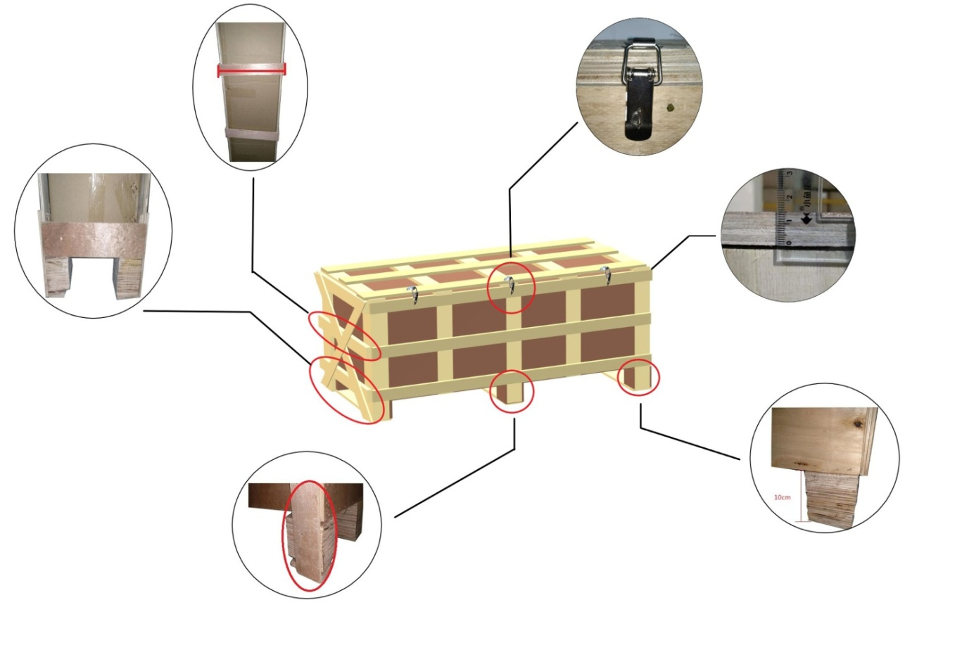
木箱木架需要打合页
货物长度大于150CM,需要侧边开叉车口
卡脚需要包边
卡脚的 高度需要10CM,宽度需要6CM
打木箱木架的 夹板需要1.5CM
2026-4-3
体积/6000
以下空运所有渠道后端全美卡车派送
请注意：观澜仓库截单时间：16：00，福永仓库截单时间：18：00！！！ 超大件渠道不分泡！
目的机场：LAX/SFO/ORD/JFK
美国分区邮编 | 销售产品 | 101KG+ | 301KG+ | 501KG+ | 1001Kg+ | 操作费 | 时效保障 | 备注
美西（90-92邮编） | 美国空派- 不带电超大件 不分泡 | 65 | 62 | 59 | 57 | 500/票 | 当天截单时间前到仓货件,次日开始算 6-8工作日提取 （国内外查验，航班延误）请客户配合处理,出货前需按我司提供发票箱单模板，如实申报货物信息方可走货，不得谎报漏报品名，一旦查出，罚款5000RMB | 全美卡车派送 不接带电产品 带磁+480RMB/票（弱磁+1） 单独报关件350/票 货件自行购买保险，破损不赔
美西：80000-99999 (97/98/99开头邮编按美中结算） |  | 66 | 63 | 60 | 58 | 500/票
美中：40000-79999 (97/98/99开头邮编） |  | 67 | 64 | 61 | 59 | 500/票
美东：00000-39999 |  | 68 | 65 | 62 | 60 | 500/票

美西（90-92邮编） | 美国空派- 带电超大件 不分泡 | 65 | 62 | 59 | 57 | 500/票 | 当天截单时间前到仓货件,次日开始算 6-8工作日提取 （国内外查验，航班延误）请客户配合处理,出货前需按我司提供发票箱单模板，如实申报货物信息方可走货，不得谎报漏报品名，一旦查出，罚款5000RMB | 全美卡车派送 可接带电产品 单独报关件350/票 货件自行购买保险，破损不赔
美西：80000-99999 (97/98/99开头邮编按美中结算） |  | 66 | 63 | 60 | 58 | 500/票
美中：40000-79999 (97/98/99开头邮编） |  | 67 | 64 | 61 | 59 | 500/票
美东：00000-39999 |  | 68 | 65 | 62 | 60 | 500/票
带电托盘货物， 整托里面的散件都要贴上电池标签，电池标签电池标上需要有电话号码，不接受手写。如到到仓发现未按规定操作贴标，需重新操作产生的费用实报实销，可能会影响出货哦
郑重声明：出货前需按我司提供发票箱单模板，如实申报货物信息（诸如：电池、电机、压缩机、磁性、膏体、粉末、颗粒、液体、气体、未明化工品等敏感货物）方可走货，不得谎报漏报，一旦查出，罚款5000RMB；若我司查货发现有侵权产品或危险品 罚款10000-20000RMB
一、发货注意事项
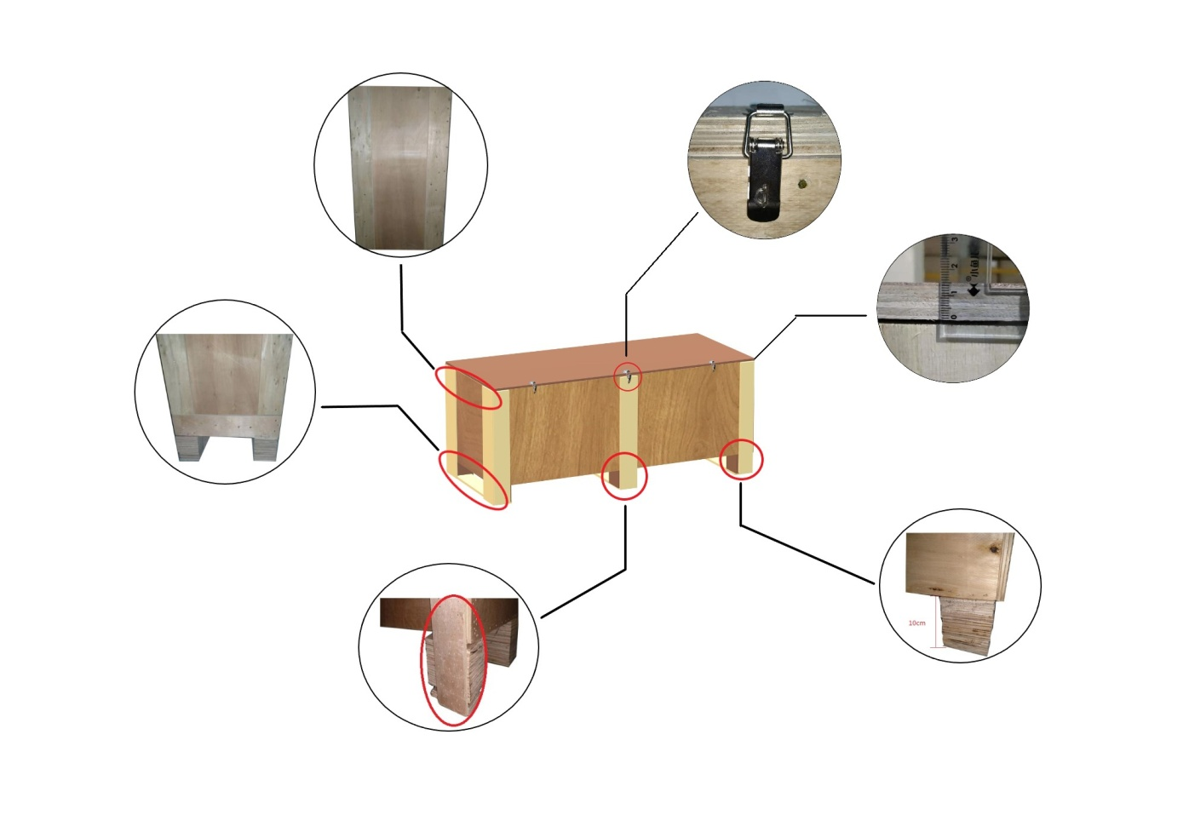
货物长度大于150CM,需要侧边开叉车口
卡脚需要包边
打木箱木架的夹板需要1.5CM
木箱木架需要打合页
货物长度大于150CM,需要侧边开叉车口
卡脚需要包边
打木箱木架的夹板需要1.5CM
木箱木架需要打合页
1.如已装走，不接受退件、到港前如需更改收件地址：RMB4/KG,最低消费RMB700/票，只接受同服务区域更改地址，不同服务区域不接受更改地址。提柜回仓后不接受扣货，如需扣货请提前通知。如因不可控紧急因素必须跨区改地址请与我司客服主管协商。更改目的地地址时间较久，时长7-20天。 2.目的地放行前不提供任何提单相关资料 3.超过40kg或最长边超150cm的货物需打木架木箱，木箱木架要求打托，且托高10cm以上、四面需要开卡脚、打合页，尺寸单边超200CM，实重超1000磅（400KG）收件人自备叉车。 特别提醒：我司报价不包卸货，因收货人不配合卸货产生所有费用由发件人承担 4.卡派到门是指货送到指定地址的仓库或地面，不含上楼，不含拆木箱木架等包装，不含拆纸箱（如需拆纸箱请通知收货人付费），私人住宅区等卡车无法进入的区域需收货人自行搬运货物。如因收货人额外指令而产生的费用，由发货人承担，我司有权反弹账单至发货人处，有效期一年。 5.发货前请务必确认收货地址和联系人电话正确，如因联系不上收货人而产生的滞留费，由发货人承担，我司有权反弹账单至发货人处，有效期一年。 请注意：我司不接收任何违禁品，仿牌，纯粉末液体，易燃易爆，国家管制物品，稀有金属木材制品等货物，请勿恶意冲货，一经发现报警处理。 6.所有木箱/木架包装无法开箱查验的必须有三合页或有保函出货，夹板厚度不低于12cm，不接受原木包装。
所有木架和木箱一定要打结实,建议1CM的厚度以上,签收后由于外箱损坏一律不赔偿。由于包装不合格,到了国外破损的,一律由发件人自己承担，重新国外打木箱的费用才 能派送。
走货前地址请核实清楚，一旦装柜，后续要改地址一律会产生有改地址费用，但是不能保证能改成功，请注意！后端卡车或专车派送，收件人电话一直要保持畅通，否则退回卡派公司会产生仓库费用，这个要找发件人收取！个别收货地址不好进卡车. 如卡车送不上门的 .需要客户自备工具 .协助卸货 .到门产生相关费用由收件人支付！
二、附加费类别
1.单独报关件350/票 单证报关要求500KG+，一达通报关不提供海运提单,如产生续页，每页50RMB，单票超过5个品名加收:30RMB/品名，带磁+480RMB/票
2.尺寸超过长2.5M*宽1.55M*高1.55M的产品需要单独咨询航司是否能接！
3.不足101KG按101KG起收
4.所有木制品出口都需要商检，买单只能报关行做，客户自己做的无效；报关客户可以自行提供商检。商检木制类要800/票，竹、藤类要1000/票；没有商检不出，商检木制类要800/票，竹、藤类要1000/票并且出的慢，最好客户自己准备。
5.高税率、反倾销、特殊行业使用功能、需要认证授权或一次性用品等产品请发货前如实告知本公司相关人员确认附加费
6.提货地址/派送地址空跑费：200美金一次 ，仓租：在集散点存放超三天后60美金/自然日·改派费/返回费：实报实销·增值服务（司机辅助卸货/提货/理货）：90-150美金
5.关税30%以上、纺织品、鞋子、包包、玩具+2，如申报价值超过30USD/KG加收2元/KG，超过60USD/KG加3元/KG,超过80USD/KG产品单询，高货值建议客户自行购买保险，如有丢件,默认按照报价表赔偿
产品附加费单询
三、赔偿标准
1.在提取前货物丢失或者扣关(如因发件人低申报、品名申报不符、产品涉及反倾销、认证、侵权等情况，责任由发件人承担)， 按采购价值赔偿，空派最高不超40RMB/KG赔偿，不退运费。海派最高不超20RMB/KG赔偿，不退运费。 高于1000RMB货值,建议自购保险，否则按价格表协议赔偿。 2.如货物在承运商中转发生产品数量缺少、部分货物丢失、部分损坏，需提供相应有效的证明向卡车提出申诉索赔，赔偿按卡车公司标准赔偿(赔偿总金额单票最高不超过100美金)， 如因货物包装(例如木箱木架不结实牢固，木板过薄等包装问题)， 拒绝赔偿。 3.漏报关赔偿：3倍报关费，请慎接报关件，不接受赔偿标准的不要发！ 4.签收前：如有货物破损、漏件丢件等问题，应拍好照片（货物破损位置）货物与派送员的照片，务必在签收单上面备注好实际情况后，让派送员签名确认，拍好签收单并及时反馈我司。（没有在签收单上面备注好货物的实际情况的，我司不作任何理赔）。对于部分货物破损，丢件等问题，目的地收货人拒收产生的二次派送费用，由发货人承担所有费用，接货务必告知收货人。 5.运输保险赔偿：在我司投保运输的货物，参照投保货物的保价以及保险理赔文件进行受理，易碎品保丢不保碎，国际运输不包运费不退运费。
四、不接受产品
仿牌、违禁品、粉末、液体，食品、药品、易燃易爆、古董等国家禁止出口及航司/船司禁运物品，在我司仓库一经查出，罚款RMB2000/票，方可办退件，情节严重移交司法机关处理；如海关查出，我司不承担任何责任，我司并且保留追究发件人因此带来对我司的损失的赔偿及法律追究责任；
不接受FBA 跟偏远地址货物偏远地区邮编如下：006-009 PUERTO RICO AND VIRGIN LSLANDS 波多黎各、维尔京群岛，966-969 HAWAIIAND GUAM 夏威夷、关岛,995-999 ALASKA 阿拉斯加等.
特别提示：如客户一旦同意接受我司服务，我司将默认为客户已详细阅读过此价格表所有备注内容，并接受各条款的约束，严格按照备注内容执行。

